2022
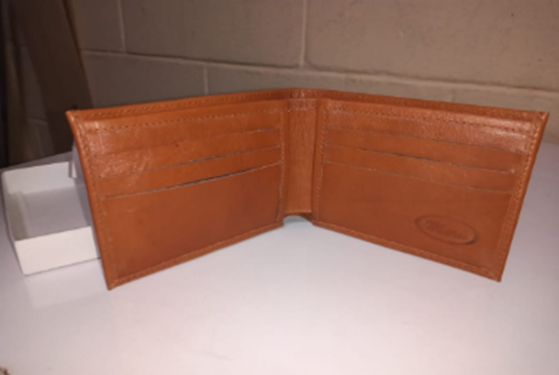
BILLETERA MASCULINA 006
MATERIAL | U. DE MED. | PRECIO COMPRA | CONSUMO | VALOR CONSUMO | CONTRATO

MATERIAL | U. DE MED. | PRECIO COMPRA | CONSUMO | VALOR CONSUMO | CONTRATO
CUERO NAPA | dm2 | $ 898.45 | 8 | $ 7,187.60 | 2022
SEDA | CM2 | $ 1.83 | 1750 | $ 3,207.79 | 2020
 |  |  |  | $ -

 | TOTAL |  |  | $ 10,395.39

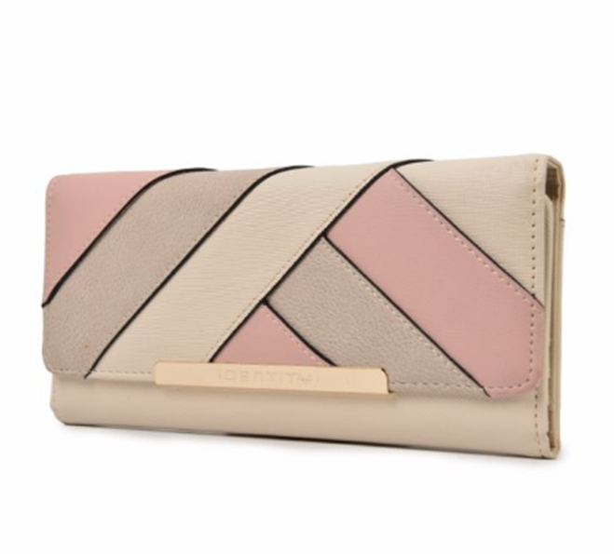
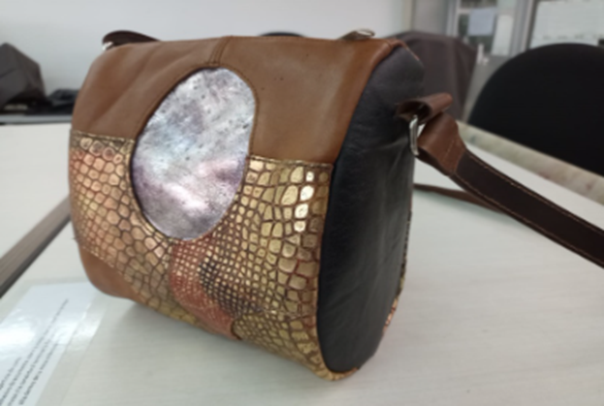

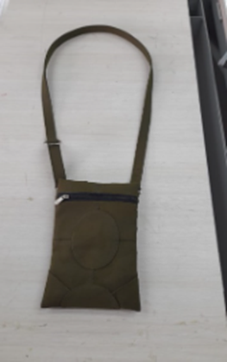

BILLETERA DAMA
MATERIAL | U. DE MED. | PRECIO COMPRA | CONSUMO | VALOR CONSUMO | CONTRATO

MATERIAL | U. DE MED. | PRECIO COMPRA | CONSUMO | VALOR CONSUMO | CONTRATO
CUERO NAPA | dm2 | $ 898.45 | 9.51 | $ 8,544.26 | 2022
SEDA | CM2 | $ 1.83 | 1533.5 | $ 2,810.94 | 2020
ESPUMA | CM2 | $ 7,220.00 | 156.75 |  | 2020
CARTON DUPLEX | CM2 | $ 1,488.00 | 156.75

 | TOTAL |  |  | $ 11,355.20

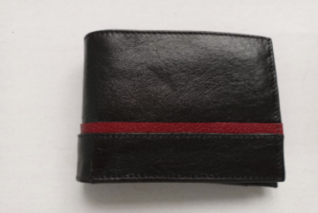
BILLETERA MASCULINA 014 CON TARJETERO
MATERIAL | U. DE MED. | PRECIO COMPRA | CONSUMO | VALOR CONSUMO | CONTRATO

MATERIAL | U. DE MED. | PRECIO COMPRA | CONSUMO | VALOR CONSUMO | CONTRATO
CUERO NAPA | dm2 | $ 898.45 | 9.22 | $ 8,283.71 | 2022
SEDA | CM2 | $ 1.83 | 1910 | $ 3,501.08 | 2020
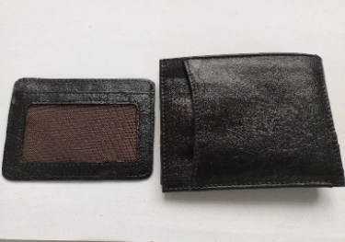
 |  |  |  | $ -

 | TOTAL |  |  | $ 11,784.79

2023
BILLETERA MASCULINA 014 CON TARJETERO
MATERIAL | U. DE MED. | PRECIO COMPRA | CONSUMO | VALOR CONSUMO | CONTRATO

MATERIAL | U. DE MED. | PRECIO COMPRA | CONSUMO | VALOR CONSUMO | CONTRATO
CUERO NAPA | dm2 | $ 898.45 | 9.22 | $ 8,283.71 | 2022
SEDA | CM2 | $ 1.83 | 1910 | $ 3,501.08 | 2020
 |  |  |  | $ -

 | TOTAL |  |  | $ 11,784.79

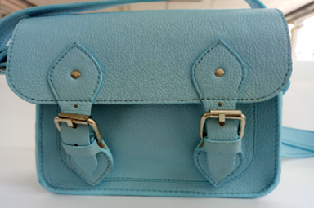
MARIBEL GIL
CEDULA | 43498846
PRODUCTO | Bandolera 018
FICHA | Celda de Producción

VALOR DEL PRODUCTO | $ 51.943,89
PRECI DE VENTA

MATERIALES E INSUMOS. | UNIDAD DE MEDIDA | VALOR UNIDAD DE CONSUMO | CONSUMO POR PRODUCTO | VALOR UNIDAD DE CONSUMO | SUBTOTALES
Cuero Napa con cera y acabado espejo | dm2 | $ 898,45 | 34 |  | $ 30.547,30
SEDA POLIESTER | Cm2 | $ 1,83 | 1262 |  | $ 2.313,28
Cuero Forro Cerdo | dm2 | $ 477,19 | 6 |  | $ 2.863,14
SALPA ITALIANA | CM2 | $ 1,00 | 1375 |  | $ 1.374,92
Cuadrante 1" pavón | Unidad | $ 998,41 | 2 |  | $ 1.996,82
trabilla 1" pavón | Unidad | $ 998,41 | 1 |  | $ 998,41
Hebilla de coscojo metálica, 1" níquel, calibre 4 | Unidad | $ 3.844,89 | 2 |  | $ 7.689,78
Remache sencillo #8 pavón | Unidad | $ 114,24 | 8 |  | $ 913,92
Remache Doble cabeza #6 pavón | Unidad | $ 114,24 | 6 |  | $ 685,44
broche imán niquelado mediano 1/2" | Unidad | $ 1.280,44 | 2 |  | $ 2.560,88

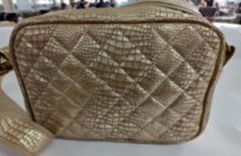
MARIBEL GIL
CEDULA | 43498846
PRODUCTO | Bandolera 017
FICHA | Celda de Producción

VALOR DEL PRODUCTO | $ 37.744,83
PRECI DE VENTA

MATERIALES E INSUMOS. | UNIDAD DE MEDIDA | VALOR UNIDAD DE CONSUMO | CONSUMO POR PRODUCTO | VALOR UNIDAD DE CONSUMO | SUBTOTALES
Cuero Napa con cera y acabado espejo | dm2 | $ 898,45 | 2,802,754 |  | $ 25.181,34
SEDA POLIESTER | Cm2 | $ 1,83 | 3010 |  | $ 5.517,41
Politex-Kambrel 100 gr | Cm2 | $ 0,25 | 603 |  | $ 152,90
ESPUMA DE POLIETILENO Jumbolón | Cm2 | $ 0,77 | 530 |  | $ 406,61
trabilla 1 1/2" pavón | Unidad | $ 998,41 | 1 |  | $ 998,41
Cuadrante 1 1/2" pavón | Unidad | $ 998,41 | 2 |  | $ 1.996,82
Cremallera poliéster #6 | Cm | $ 12,23 | 34 |  | $ 415,82
Llave metálica deslizador #6 para cremallera - crema | Unidad | $ 455,67 | 1 |  | $ 455,67
Cremallera poliéster #3 | Cm | $ 9,44 | 17 |  | $ 160,40
Llave metálica deslizador #3 para cremallera - pavón | Unidad | $ 455,67 | 1 |  | $ 455,67
REATA POLIESTER | Cm | $ 10,57 | 160 |  | $ 1.691,20
ESPUMA DE BAJA DENSIDAD | Cm2 | $ 0,61 | 306 |  | $ 187,79
 |  | $ 0,80 | 156 |  | $ 124,80

